DATABASE設計書と解析
プロジェクト名 |  | ドキュメント名 | 作成日 | 作成者
KK-LINE |  | DATABASE設計書と解析 | 2025-04-14 | 況 浩然
１．はじめに
本書は、個人プロジェクト「KK-LINE」のデータベース設計とその解析について記述したものである。本プロジェクトは、フレームワークNetty
を学習した後、一生懸命に作成したものである。「KK-LINE」は、リアルタイムチャット機能を中心としたコミュニケーションアプリケーションであり、新
規登録・ログイン、フレンド・グループ管理、1対1チャット、グループチャット、メッセージ履歴の保存と取得などの機能を備えている。
本設計書では、システムの拡張性を配慮し、各テーブルの設計においてはシンプルかつ明確な構造を重視している。なお、本プロジェクトでは
データベースとして MySQL を使用している。読み易いために、テーブル解析の部分は太い青文字でカラム名、技術に関する用語やライブラリ名には、
太い赤文字で技術名を使用して識別を行っている。

２．テーブル定義
 | 2.1 `user`（ユーザー情報）
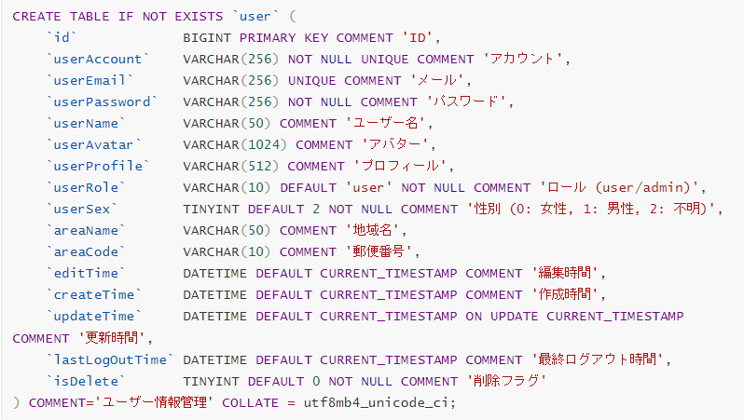

本テーブルでは、いくつかの重要なカラムが存在する。まず、id は各ユーザーを識別するための主キーである。userAccount はログインに使用さ
れるアカウント名で、重複を許さないよう UNIQUE 制約が付けられている。同様に、userEmail にも UNIQUE 制約が設けられており、将来的にはメ
ールアドレスを使ったログイン機能への拡張も可能である。なお、メール送信処理には Java の JavaMail ライブラリを使用し、ユーザー登録時の認
証コード送信やパスワード再設定機能にも対応できるようにしている。
また、userPassword はログイン認証に不可欠なカラムであるが、セキュリティ上、平文（プレーンテキスト）での保存は行わず、ハッシュ化して保存
している。本プロジェクトでは、パスワードのハッシュ化に Spring Security の BCryptPasswordEncoder を使用しており、ソルトを含んだ方式に
より、安全性を高めている。
userRole は、ユーザーの権限を管理するカラムであり、初期値は "user"、管理者の場合は "admin" として区別する。今後の機能追加に備えて、
柔軟に拡張できる設計となっている。また、ロール情報はアクセス制御に利用され、将来的には Spring AOP を用いて、特定機能へのアクセスをロール
ごとに制限する処理も実装可能である。
lastLogOutTime は、ユーザーが最後にログアウトした日時を記録するカラムである。この情報は、ユーザーが再ログインした際に未読メッセージ
や通知を効率的に取得するために活用される。本プロジェクトでは、ログイン時にメッセージデータをすべて読み込むのはパフォーマンス上非現実的であ
ると判断し、最後のログアウト時刻から過去3日間のメッセージのみを対象に読み込む仕様としている。そのため、このカラムはデータ取得の範囲を制限
し、システムの負荷軽減とレスポンス向上を実現する上で重要な役割を果たす。
最後に、isDelete は論理削除のためのフラグであり、削除されたデータを物理的に削除せずに保持するために用いられる。

 | 2.２ `group`（グループ情報）
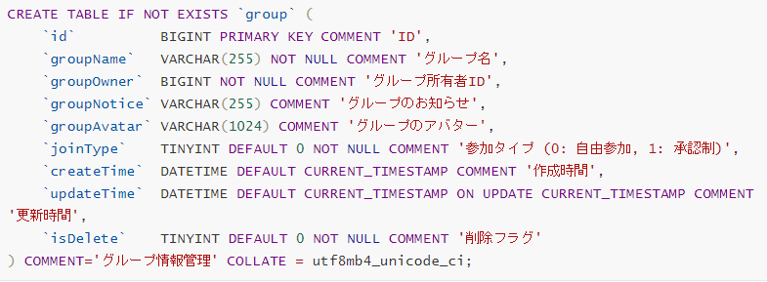

本テーブルでは、前のテーブルほど複雑ではない。 id は、グループを一意に識別するためのカラムであり、自動生成されたユニークな値が使用され
ている。しかし、特別な点として、Mybatis-IdGenerator クラスをオーバーライドして、id は "G" で始まり、続けて UUID の文字列が付加された形式
である。
groupOwner は、グループの所有者（管理者）を示すカラムであり、その値はユーザーの id と一致する。グループの権限や設定変更などの操作は、
この所有者が行うことができる。
joinType は、グループの参加方式を表すカラムで、0の場合は「自由参加」、1の場合は「承認制」となる。これにより、参加希望者が承認されるまで
グループに加入できない設定が可能となる。isDelete は、グループの論理削除フラグを管理するカラムであり、削除されたグループのデータを物理的
に削除するのではなく、isDelete = 1 にすることで、削除済みとして区別する。

 | 2.３ `contact`（関係情報）

本テーブルは、ユーザーと他のユーザー（フレンド）やグループとの関係を一元的に管理するための重要なリレーションテーブルである。
一般的には、「ユーザーとグループ」「ユーザーとフレンド」のように関係が異なるため、それぞれに専用の中間テーブルを作成すべきだと考える人も多
い。たとえば、friend_relation テーブルと group_member テーブルのように分ける設計。しかし、本プロジェクトでは表の構造を可能な限りシンプル
に保つため、テーブルの数を増やさずに、あえてそのアプローチを取らず、ひとつの contact テーブルに統一している。これは以下の理由によるもの：
①構造を簡潔に保つことができる：テーブルが増えるとSQLの管理や結合が複雑になるが、統一することでロジックの共通化が可能。
②contactType によってフレンドとグループを明確に区別できるため、機能面でも問題はない。
③グループ関係の場合、contactId にはグループのIDが必ず格納され、contactType は 1 となる。ユーザーがどのグループに属しているかは一目
瞭然。
④フレンド関係の場合、ユーザーがどちら側（userId または contactId）にいるかによって判断できる。検索時に OR 条件を用いれば、追加した側・さ
れた側を問わず正しく取得できる。
例：（User1ID：1001 User2ID：1002）フレンド関係の検索時には、以下のように対応可能。
SELECT COUNT(0) FROM contact WHERE contactType = 0
AND ( (userId = 1001 AND contactId = 1002) OR (userId = 1002 AND contactId = 1001))
また、このテーブルには単独の主キーは設けておらず、userId と contactId の複合主キーを使用することで、同一関係の重複登録を防止しに保つ。

 | 2.4 `contactApply`（フレンド・グループ申請）
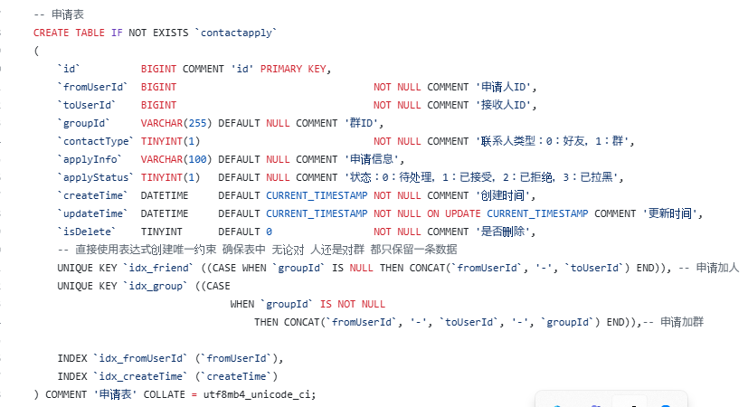

本テーブルは、ユーザーが他のユーザーまたはグループに対してコンタクト申請（友達申請・グループ参加申請）を行う際の情報を一元的に管理する
ためのリレーションテーブルである。一般的には、「フレンド申請」「グループ参加申請」など、申請の対象が異なるため、それぞれに専用の申請テーブルを
設けるべきだと考える人も多い。たとえば、friend_apply テーブルと group_join_apply テーブルに分ける設計。しかし、本プロジェクトでは、構造の
簡潔さと統一的な管理を重視し、あえてその方法を取らず、ひとつの contactapply テーブルにの統合している。これは以下の理由によるものである：
① 構造の簡略化と再利用性の向上：申請処理のロジックを共通化でき、SQL 管理やAPI設計もシンプルになる。申請の種別は contactType によっ
て明確に判別可能（0: フレンド、1: グループ）。
② fromUserId（申請者）と toUserId（受信者）をベースとしたデータ構造で、柔軟な検索が可能。グループ申請時には groupId が利用され、個
人間の申請時には groupId は NULL となる。
③ applyStatus によって申請の現在状態を管理できる（0：待処理、1：承認、2：拒否、3：ブロック）。これにより、フロントエンド・バックエンドともに状
態管理が容易となる。
④ 重複申請を防止するために、ユニーク制約（UNIQUE KEY）を組み合わせた複合条件で設定されている。
- フレンド申請（groupId IS NULL）には、fromUserId - toUserId の組み合わせで制限。
- グループ申請（groupId IS NOT NULL）には、fromUserId - toUserId - groupId という 3 項の組み合わせで制限。

 | 2.5 `chatSession`（チャットセッション）

本テーブル chatSession は、ユーザー同士、またはユーザーとグループとのチャットセッション情報を管理するためのテーブルである。各セッションご
とに最新のメッセージとその送信時刻を記録し、チャット一覧の表示やソートの高速化を実現している。
本システムでは、1つのセッションは1レコードとして管理されるため、同じ組み合わせのセッションは重複しない設計となっている。
セッションの種類は大きく分けて以下の2通りがある：
① ユーザーとユーザーのセッション
この場合、sessionId（= id）は「user1Id+user2Id」のように構成されるが、userIdの大小や順番には依存しない。検索時には
例：User１Id：１００１ User２Id：１００２ SELECT * From ｃhatSession ＷＨＥＲＥ Id ＝ "10011002" OR Id ＝ "10021001"
のような OR 条件を使って柔軟に対応可能である。
② ユーザーとグループのセッション
この場合、sessionId には グループの ID（groupId）をそのまま使用し、頭文字は”G”の場合グループセッションだと一目瞭然。
lastMessage は各セッションにおける最新のメッセージ内容を示し、チャット一覧のプレビューとして使用される。
lastTime はそのメッセージが送信されたタイムスタンプであり、チャット画面での並び替えに利用される。
このように、chatSession テーブルは軽量かつ拡張性を持ったチャットセッション管理を可能にする重要な構成要素である。

 | 2.6 `chatMessage`（チャットメッセージ）
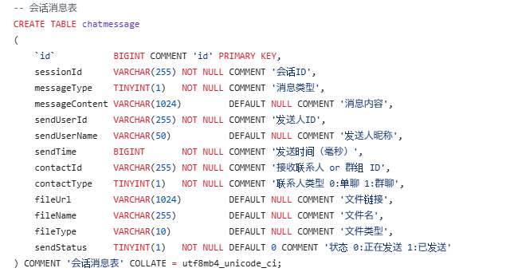

本テーブル chatmessage は、各チャットセッションに紐づくすべてのメッセージを管理するためのコアテーブルである。1つのレコードが1つのメッセー
ジに対応し、テキスト、画像、ファイルなど多様なメッセージタイプに対応可能な設計となっている。
sessionId はメッセージが所属するセッションを特定するためのIDであり、ユーザー間・グループ間どちらのセッションにも対応。
messageType はメッセージの種類）を区別するカラムであり、これに応じてフロント側で表示内容を切り替える。本プロジェクトでは、全13種類のメ
ッセージタイプを定義しており、以下のように分類されている：
1番：テキストメッセージ（通常のチャットメッセージ）
5番：ファイルメッセージ（画像・ドキュメント等）
その他のタイプ（2〜4、6〜13）はWebSocket 通信の状態管理や通知処理など、リアルタイム機能を実現するための制御用メッセージとして使用される。
また、本プロジェクトでは テキストメッセージだけでなく、画像やファイル送信などにも対応 するため、以下のファイル関連カラムを追加している：
fileUrl：アップロードされたファイルの保存先リンク。
fileName：ファイルの元名称。
fileType：拡張子（例：pdf、jpg、docx など）を保存。
sendStatus は、メッセージの送信状態（送信中 / 送信済み）を管理するカラムであるが、基本的にはファイルメッセージに対して使用される設計とな
っている。通常のテキストメッセージなど（messageType = 1 など）は、基本的に即時送信が完了するため、sendStatus は初期状態から 1（送信済み）
として扱われる。一方で、ファイルメッセージ（messageType = 5）の場合は、アップロード処理に時間を要するため、一時的に sendStatus = 0（送信中
）となる。この状態では、フロントエンドでローディングエフェクトを表示し、アップロード完了とともに 1（送信済み）へと更新される。

３．テーブル最適化 〜インデックス設計について〜
本プロジェクトでは、データベースのパフォーマンス最適化のため、頻繁に検索・結合・並び替えに利用されるカラムに対して適切なインデックスを設計
している。主なインデックス設計：
user テーブル
→ userAccount や userEmail に UNIQUE インデックス を付与し、ログインや重複チェック時の高速化を図っている。

contact テーブル
→ userId にインデックスを設けることで、「自分の連絡先一覧取得」などの処理を高速化。
→ contactId に対するインデックスにより、「相手が自分を連絡先に追加しているか」の確認や逆引き検索にも対応可能。
→ contactType にインデックスを付けることで、「フレンド一覧」や「グループメンバー一覧」などの区別を伴う検索を効率化。
→ userId + contactType の複合インデックスを設けることで、特定ユーザーの特定タイプの連絡先取得をさらに高速化可能。

group テーブル
→ groupName に対しても インデックス を付けることで、グループ名検索機能（キーワード検索など）への対応を高速化。
→ groupOwner（グループ管理者） に対してインデックスを設けることで、「自分が管理しているグループ一覧」などの取得にも対応可能。

contactApply テーブル
→ fromUserId、createTime に対して 通常インデックス を付与し、申請履歴の一覧取得を高速化。
→ fromUserId + toUserId に対して、ユニークインデックス（条件付き）を設定することで、同一申請の重複防止も実現。

chatSession テーブル
→ id（セッションID）に主キーインデックスを設定し、セッション取得時の高速対応。

chatMessage テーブル
→ sessionId に対してインデックスを付け、チャット履歴の取得時に高速化。
→ sendUserId、contactId にもインデックスを付け、検索性能をさらに向上。

これにより、将来的なデータ量の増加にも対応しやすく、安定したパフォーマンスを保つ構造となっている。

アーキテクチャ構築
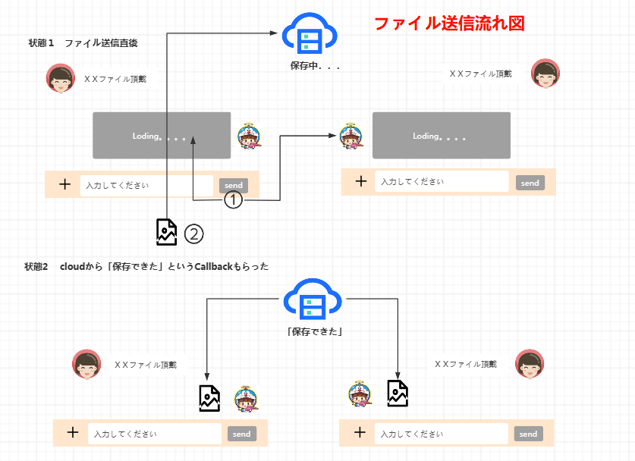
プロジェクト名 | ドキュメント名 | 作成日 | 作成者
KK-LINE | アーキテクチャ構築 | 2025-04-14 | 況 浩然
１．アーキテクチャ設計図
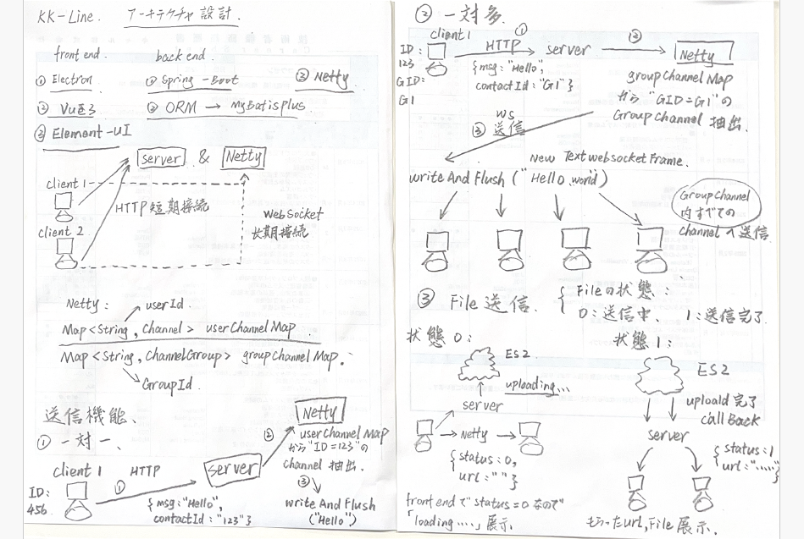

２．ファイル送信機能アーキテクチャ

